DRY EYE WHEEL
ENGLISH VERSION | HUNGARIAN
DRY EYE WHEEL | DRY EYE WHEEL
THE WHEEL | A KERÉK
Dry eye is a chronic condition that will require you to work with your patient to manage it. The wheel symbolizes the process of mitigating, measuring, and using that information to inform your management approach. When your patient returns for review, you will gather the information again to understand what or how it has changed and how this may inform further mitigation, measurement and refine your management approach. | A szárazszem-betegség krónikus állapot, amely folyamatos együttműködést igényel a pácienssel a megfelelő kezelés érdekében. A kerék a tünetek enyhítésének, mérésének és az ezekből származó információk felhasználásának folyamatát szemlélteti a kezelési stratégia kialakításához. Amikor a páciens visszatér a kontrollvizsgálatra, az információk ismételt gyűjtése segít megérteni a változásokat, és támogatja a további enyhítési, mérési és kezelési lépések finomítását.
THE RINGS | A GYŰRŰK
The rings shown in the dry eye wheel symbolise the simplest through to more complex approaches for mitigation, measurement, and management of dry eye, according to severity. There is plenty you can do to ease the discomfort of dry eye patients through mitigation, measurement, and management, even with no additional investment (bronze outer ring) or limited investment (silver middle ring). As the majority of patients with dry eye have mild to moderate disease, all practitioners need to get involved, referring to specialist centres when needed. | A kerékben megjelenített gyűrűk a szárazszem-betegség enyhítésére, mérésére és kezelésére szolgáló megközelítéseket szemléltetik az egyszerűbbtől a komplexebb módszerek felé haladva, a betegség súlyosságának megfelelően. Számos lehetőség áll rendelkezésre a száraz szemmel küzdő betegek panaszainak enyhítésére a tünetcsökkentés, a mérés és a kezelés eszközeivel, akár további ráfordítás nélkül (külső bronz gyűrű), vagy korlátozott erőforrások melett (középső ezüst gyűrű) is.Mivel a páciensek többsége enyhe vagy közepes súlyosságú problémában szenved, minden szakember számára fontos az aktív részvétel az ellátásban, és szükség esetén a betegeket specialistához kell irányítani.
COLOR CODE | SZÍNKÓD
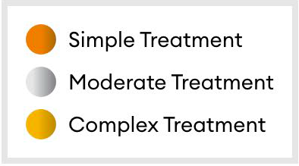 | Egyszerű kezelés Közepes összetettségű kezelés Komplex kezelés

